Лист1
 | технологическая лаборатория

площадь
расположение
Установленная мебель | Шкаф для хранения учебых пособий -1 шт. | 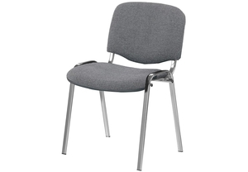
 | Стол учительский - 1шт
 | Стол трапецивидный. - 12 шт
 | Стол компьютерный - 1шт
 | Стол ученический - 6шт
 | Стул ученический нерегулируемый - 12шт
 | Кресло офисное без подлокотников - 13 шт
фотоматериалы | 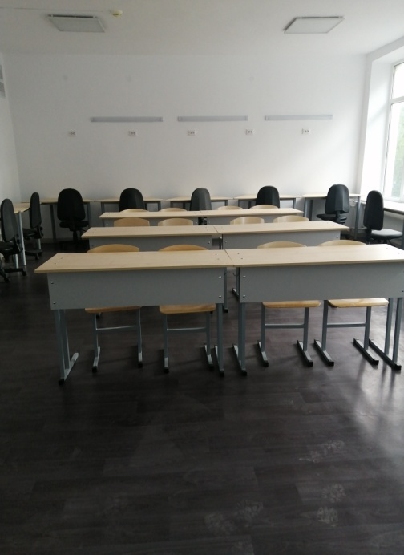
 | 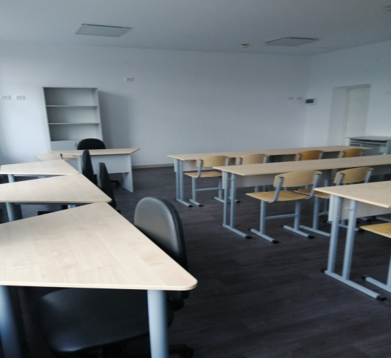
 | 